Накладная-№3
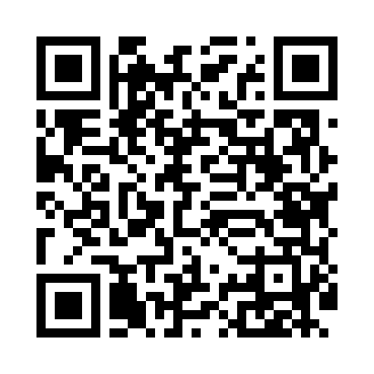
Номер товарно-транспортной накладной: |  |  | Торговый представитель: Amriyev Muhammad
Поставщик: Toshkent falcon fly 2 |  |  | Телефон торгового представителя: +998972880505
Дата отгрузки: 12.11.2025 |  |  | Контрагент: """" Klient
Дата консигнации: |  |  | Адрес:
Доставщик: |  |  | Телефон:
Телефон доставщика:
Время заказа: 12.11.2025 16:14:37
№ | Штрих-код | Название товаров (работ,услуг) | Количество | Количество в кейсе | Цена | Сумма
 |  |  | 95 |  |  | 257.2
1 | 6925956387422 | Қоғоз сочиқ учун органайзер 8742 DB-14-86 | 8 | 8 шт. | 2.20 | 17.60
2 | 6900007212151 | Металлическая сетка для пиццы BBE7212-15 1538 CM/140g DB-5-239 | 2 | 2 шт. | 2.70 | 5.40
3 | 6900007212137 | Форма для пиццы круглая сетка 33CM DB-5-95 | 2 | 2 шт. | 2.20 | 4.40
4 | 6972544165924 | Металл туздон B6592 25.1 DB-15-144 | 8 | 8 шт. | 13.40 | 107.20
5 | 6920230013196 | Круглая разделочная доска, из бамбука 38см DB -13-19 | 2 | 2 шт. | 4.50 | 9
6 | 6354080130893 | Деревянная разделочная доска 35CM DB-130-89 | 2 | 2 шт. | 4.30 | 8.60
7 | 2016513094694 | Поднос столовый пластмасс 35.5x46 sm XP-11-3 | 5 | 5 шт. | 4 | 20
8 | 2012927143041 | Поднос столовый пластмасс 30.4x40.5 sm XP-11- 2 | 10 | 10 шт. | 3.20 | 32
9 | 3567802835072 | Пластмассовый столовый поднос, JB-06, 32.5×19 см, XP-35-7 | 10 | 10 шт. | 0.70 | 7
10 | 6998869196023 | Коврики сервировочные пластмассовая DB-96-2 | 4 | 4 шт. | 1 | 4
11 | 6805019698835 | Сервировочный подтарельник, 30×45 см, DB-98-8 3 | 42 | 42 шт. | 1 | 42
Итого: 257.2$|->UZS: 3,215,000.00

